Estadísticas
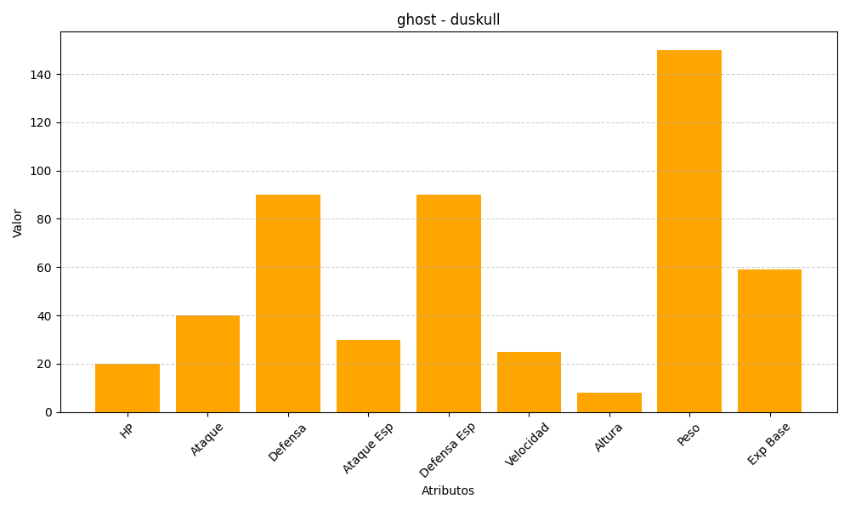
ID | Nombre | Tipo | HP | Ataque | Defensa | Ataque Especial | Defensa Especial | Velocidad | Altura | Peso | Experiencia Base
355 | duskull | ghost | 20 | 40 | 90 | 30 | 90 | 25 | 8 | 150 | 59

